手入力現品票
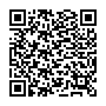
現 品 票 |  | 注意事項： |  |  | ロット番号： | KARI482607
 |  | 無電解ニッケルメッキ
2024/11/14
 |  |  | 個数： | 1 | 12月1次
完成部番： | dd

 |  |  |  |  | ddd
B１部番：
B２部番：
F１部番： |  |  |  |  | dddd
F２部番：
L 部番：
R 部番： |  |  |  |  |  |  | dddd | " | / | dd | G
C 部番：
工程：

